Sheet
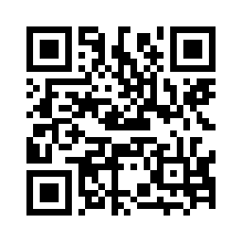

2号箱 现场负责人：凌伟 2017-08-18 11:31:50

